信用交易
融资融券市场交易数据统计（20221215）

标的证券 | 融资融券余额（亿元） | 融资余额（亿元） | 融券余额（亿元） | 融资买入额（亿元） | 融资融券规模变化（亿元） | 融资余额增幅(‰) | 融券余额增幅(%)
统计数据 | 15,724.81 | 14,771.77 | 953.04 | 542.95 | 30.26 | 1.70 | 0.55
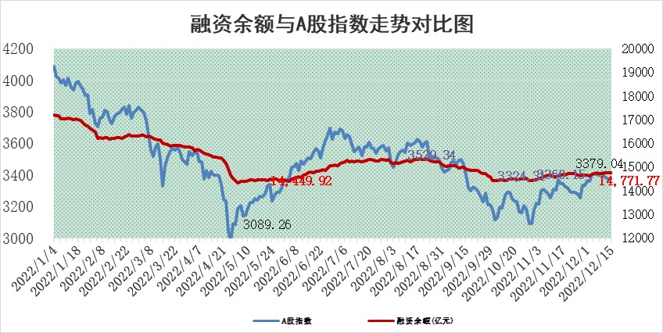

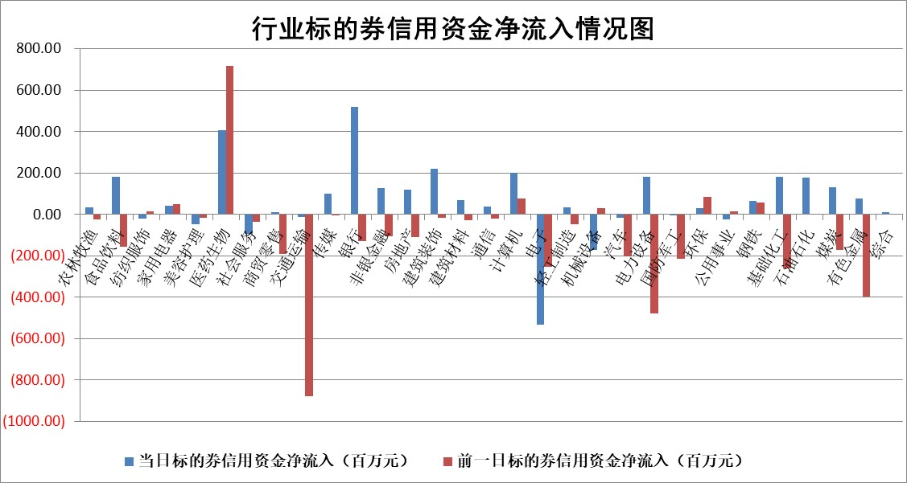

标的基金代码 | 标的基金简称 | 融资余额/市值(%) | 融资余额增幅(%) | 融资买入额/成交金额(%) | （融资余额净增额-融券余额净增额）/市值(‱) | 融券余额降幅(%) | ABS[（融资余额净增额-融券余额净增额）/市值净增额-1](%)
159902 | 华夏中小板ETF | 0.00 | 0.00 | 0.00 | 0.00 | 0.00 | 100.00
159915 | 易方达创业板ETF | 1.79 | -15.13 | 447.36 | -31.90 | -0.18 | 127.48
159919 | 嘉实沪深300ETF | 4.96 | -0.77 | 0.20 | -3.77 | 0.85 | 62.21
159920 | 华夏恒生ETF | 79.96 | -0.05 | 7.48 | -3.50 | 21.11 | 98.08
159922 | 嘉实中证500ETF | 0.34 | 10.11 | 419.91 | 3.84 | 0.11 | 159.70
159925 | 南方沪深300ETF | 0.02 | 0.00 | 0.00 | 0.00 | 0.00 | 100.00
159928 | 消费ETF | 0.87 | 3.86 | 8.15 | 4.58 | 7.17 | 103.42
159934 | 易方达黄金ETF | 493.00 | 0.00 | 24.91 | 1.78 | 0.00 | 102.17
159939 | 全指信息技术ETF | 0.64 | -0.46 | 9.42 | -0.48 | -23.39 | 100.51
159940 | 全指金融地产ETF | 0.21 | -3.77 | 0.00 | -0.83 | 0.00 | 99.36
159995 | 半导体芯片ETF | 2.05 | -2.14 | 216.47 | -4.73 | -1.97 | 103.00
159997 | 天弘中证电子ETF | 2.42 | -0.53 | 0.75 | -1.29 | -1.45 | 100.90
159998 | 天弘中证计算机主题ETF | 0.24 | 13.79 | 0.06 | 2.92 | 0.00 | 96.02
510050 | 华夏上证50ETF | 9.19 | 0.78 | 141.93 | 9.18 | 8.57 | 41.92
510180 | 华安上证180ETF | 0.50 | 0.06 | 1.09 | 0.03 | -0.31 | 100.08
510880 | 华泰柏瑞红利ETF | 0.20 | 1.07 | 0.69 | 1.51 | 31.78 | 101.82
510900 | 易方达恒生H股ETF | 117.59 | 0.17 | 14.02 | 20.14 | 0.00 | 111.44
511010 | 5年期国债ETF | 36.87 | 0.00 | 0.19 | 0.00 | 0.00 | 100.01
511380 | 可转债及可交换债券ETF | 14.19 | 1.28 | 1.51 | 17.90 | 0.00 | 76.56
512000 | 全指证券ETF | 6.76 | 0.33 | 17.45 | 4.56 | 5.70 | 107.42
512010 | 沪深300医药卫生ETF | 4.94 | 0.42 | 47.25 | 2.51 | 1.40 | 101.85
512070 | 沪深300非银ETF | 2.05 | -0.70 | 31.39 | -1.18 | 43.39 | 99.50
512400 | 南方中证申万有色金属ETF | 1.60 | 2.74 | 0.64 | 2.01 | -8.40 | 96.31
512580 | 广发中证环保产业ETF | 0.81 | -2.41 | 1.14 | -3.21 | -2.37 | 102.12
512660 | 国泰中证军工ETF | 2.87 | 0.15 | 17.99 | 5.34 | 10.69 | 116.32
512800 | 华宝中证银行ETF | 15.22 | -0.29 | 1.64 | 10.08 | 35.51 | 103.99
512980 | 广发中证传媒ETF | 1.44 | -0.65 | 142.84 | -0.94 | 0.00 | 98.18
515030 | 华夏中证新能源汽车ETF | 1.74 | 3.40 | 37.20 | 4.91 | -3.25 | 98.38
515050 | 华夏中证5G通信主题ETF | 1.72 | -1.35 | 78.21 | -2.23 | 1.74 | 103.25
515070 | 华夏中证人工智能ETF | 1.18 | -1.51 | 0.00 | -1.82 | 0.00 | 101.64
标的股票比较指标 |  | 融资余额/流通A股市值(%) | 融资余额增幅(%) | 融资买入额/成交金额(%) | （融资余额净增额-融券余额净增额）/流通A股市值(‱) | 融券余额降幅(%) | ABS[（融资余额净增额-融券余额净增额）/流通A股市值净增额-1](%)
前十名标的个股 |  | 仁东控股 | 海南椰岛 | 农业银行 | 卓创资讯 | 美邦服饰 | 显盈科技
 |  | 全柴动力 | 飞马国际 | 中国化学 | 中伟股份 | 剑桥科技 | 超捷股份
 |  | 数码视讯 | 卓创资讯 | 中光防雷 | 欢乐家 | 苏州科达 | 远翔新材
 |  | 海兰信 | 顾家家居 | 包钢股份 | 唯万密封 | 天玑科技 | 中复神鹰
 |  | 超捷股份 | 日发精机 | 浙海德曼 | 天能股份 | 凤凰股份 | 爱威科技
 |  | 中体产业 | 会稽山 | 华依科技 | 英诺特 | 百川畅银 | 帕瓦股份
 |  | 先惠技术 | 宏创控股 | 瑞晟智能 | 海南椰岛 | 好当家 | 科华数据
 |  | 司尔特 | 金安国纪 | 鲁信创投 | 视觉中国 | 三维通信 | 宏力达
 |  | 莱茵生物 | 微电生理 | 海南矿业 | 安旭生物 | 中远海科 | 融捷股份
 |  | 电气风电 | 润阳科技 | 万华化学 | 银河微电 | 百隆东方 | 永福股份
后十名标的个股 |  | 泽达易盛 | 巨轮智能 | 格力地产 | 慧博云通 | 统联精密 | 赛伍技术
 |  | 岱美股份 | 宣泰医药 | 招商蛇口 | 宣泰医药 | 中交地产 | 古越龙山
 |  | 飞科电器 | 瑞鹄模具 | 重庆百货 | 奕东电子 | 安必平 | 德邦科技
 |  | 古井贡酒 | 长城科技 | 贵研铂业 | 海兰信 | 节能铁汉 | 腾亚精工
 |  | 中国人寿 | 仙鹤股份 | 铜陵有色 | 敏芯股份 | 江化微 | 张小泉
 |  | 杭叉集团 | 三诺生物 | 陆家嘴 | 太龙药业 | 富临精工 | 德石股份
 |  | 景津装备 | 丽江股份 | 泽达易盛 | 泰山石油 | 浩通科技 | 健帆生物 | ;
 |  | 中信特钢 | 帕瓦股份 | 利源精制 | 超捷股份 | 仕净科技 | 中欣氟材
 |  | 沪农商行 | 上声电子 | 严牌股份 | 帕瓦股份 | 润欣科技 | 华宇软件
 |  | 宁沪高速 | 岭南控股 | 泛海控股 | 巨轮智能 | 盐津铺子 | 中伟股份
说明：1.以上普通交易数据和信用交易数据皆以交易日收盘后数据为基准；2.上述标的证券总数据只计算标的证券市场总数据，不包括从标的证券中调出去标的证券数据，所以与交易所公布的总值略有不同； 3.上述行业采用申万一级行业分类；4.以上标的基金和标的个股中比较的6个指标值中：前5个（从左至右）为正向指标，值越大排名越靠前；第6个为逆向指标，值越小，排名越靠前；5.第6个指标中ABS[]表示求绝对值，其主要用于考量信用资金相对净流入对股价相对净变化的贡献程度；6.数据来源：wind，交易所。

 | 证券代码 | 新增融资余额 | 融资买入额 | 融资买入增幅前10
远大智能 | 002689 | 28175353 | 42268582 | 199%
亚太股份 | 002284 | 21555247 | 34242865 | 82%
赛诺医疗 | 688108 | 72122899 | 101076547 | 78%
湖南发展 | 000722 | 66023557 | 137112987 | 75%
柘中股份 | 002346 | 14584119 | 36845980 | 58%
国城矿业 | 000688 | 24683149 | 48240585 | 54%
兆新股份 | 002256 | 1985058 | 4066269 | 52%
凯美特气 | 002549 | 33806472 | 61340055 | 52%
华昌达 | 300278 | 13474542 | 19303225 | 48%
新华联 | 000620 | 27311937 | 39201759 | 43%

 | 证券代码 | 新增融资余额 | 融资买入额 | 融资买入增幅前10
兔宝宝 | 002043 | 73310337 | 89923983 | 334%
捷昌驱动 | 603583 | 26026415 | 31686727 | 262%
湘财股份 | 600095 | 94196837 | 132280449 | 252%
中谷物流 | 603565 | 49103883 | 60098371 | 234%
中青宝 | 300052 | 24215352 | 31377809 | 98%
顾家家居 | 603816 | 138518545 | 188424210 | 78%
喜临门 | 603008 | 31503289 | 48351944 | 77%
财信发展 | 000838 | 10831830 | 17666790 | 74%
苏州银行 | 002966 | 10578096 | 19143736 | 72%
金诚信 | 603979 | 23858538 | 36098133 | 60%

